Service Price List
MOS Giáo Ộp
TRUNG TÂM TIN HỌC QUỐC TẾ |  |  | 938354711
Giới thiệu | Lịch sử hình thành | Khóa học | Thành tích

Giới thiệu
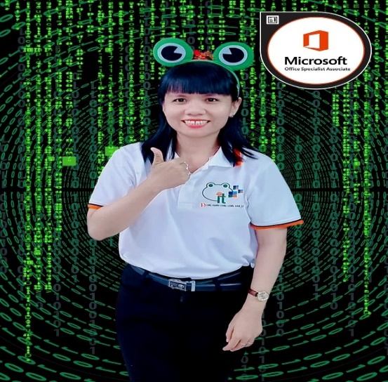
Về giảng viên
Giáo Ộp

Về Giảng viên:

Tôi là Minh Ngọc, giảng viên chủ nhiệm của khóa học này. Tôi đã tốt nghiệp Thạc sĩ ngành Khoa học Máy tính và đạt được chứng chỉ MOS Master cùng với Microsoft Certified Educator (MCE). Với nhiều năm kinh nghiệm trong lĩnh vực này, tôi cam kết hỗ trợ bạn đạt được mục tiêu học tập với kết quả mà bạn mong đợi.

Về Khóa học MOS:
Khóa học của tôi bao gồm cả các chuẩn Specialist, Expert và Master của MOS, đảm bảo rằng bạn sẽ có kiến thức sâu rộng về các ứng dụng văn phòng Microsoft như Word, Excel, PowerPoint và Outlook. Chúng tôi tạo điều kiện tốt nhất cho bạn để đạt được chứng chỉ MOS và nâng cao cơ hội nghề nghiệp.

Trang web Khóa học:
Bạn có thể tìm hiểu thêm về khóa học và đăng ký tại trang web của chúng tôi [Thêm liên kết đến trang web của bạn ở đây].

Liên hệ:
Nếu bạn có bất kỳ câu hỏi hoặc cần hỗ trợ thêm, xin vui lòng liên hệ với chúng tôi tại e-mail: ngoctruongminh290889@mie.edu.vn hoặc số điện thoại : 093 8853477 kênh Zalo/Facebook

Chúng tôi mong muốn được hợp tác cùng bạn trên hành trình học tập và phát triển. Cảm ơn bạn đã quan tâm đến khóa học MOS của chúng tôi và chúc bạn thành công trong sự nghiệp của mình!

